Sheet4
 |  |  |  | 奥雷连诺·布恩蒂亚第一 |  | the first Aureliano Buendía

求婚，被拒
养女
第一代 |  |  |  | 霍·阿·布恩蒂亚 |  | José Arcadio Buendía
 |  |  |  | 乌苏娜 | →

求婚，被拒
暧昧
第二代 | 霍·阿卡蒂奥 |  |  | 奥雷连诺上校 |  |  | 阿玛兰塔 |  | 皮埃特罗·皮里斯皮
 | 雷贝卡 |  |  | 雷麦黛丝·摩斯柯特
 |  | 皮拉·苔列娜 |  | （被阿玛兰塔意外毒死） |  | 16个女人 |  |  | 赫里内勒多·马尔克斯
 |  | （纸牌算命女） |  |  |  |  |  |  | 上校年少时朋友
第三代 | 阿卡蒂奥 |  |  | 奥雷连诺·霍塞 |  |  | 17个奥雷连诺
 | 圣索菲娅·德拉佩德 |  |  |  |  |  | (均被杀死)

第四代 | 俏姑娘雷麦黛丝 |  |  | 霍·阿卡蒂奥第二 |  | ←双胞胎→ | 奥雷连诺第二
 | (后来升天) |  |  |  |  |  | 菲兰达·德卡皮奥 | (高贵女王)
 |  |  |  |  | (卖彩票女) | 佩特娜·柯特

第五代 | 霍·阿卡蒂奥 |  |  | 梅梅（雷纳塔） |  |  | 阿玛兰塔·乌苏娜 | 布鲁塞尔留学女
 | （神学院学生） |  |  | 巴比洛尼亚（情人） |  |  | 加斯东 | 飞行员

第六代 |  |  | （破译手稿者） | 奥雷连诺·布恩蒂亚
 |  |  |  | 尼格鲁曼塔(情人)

相恋并订婚
第七代 |  |  |  |  |  |  | 奥雷连诺
 |  |  |  |  |  |  | 有尾巴的婴儿,被蚂蚁吃掉)

pic
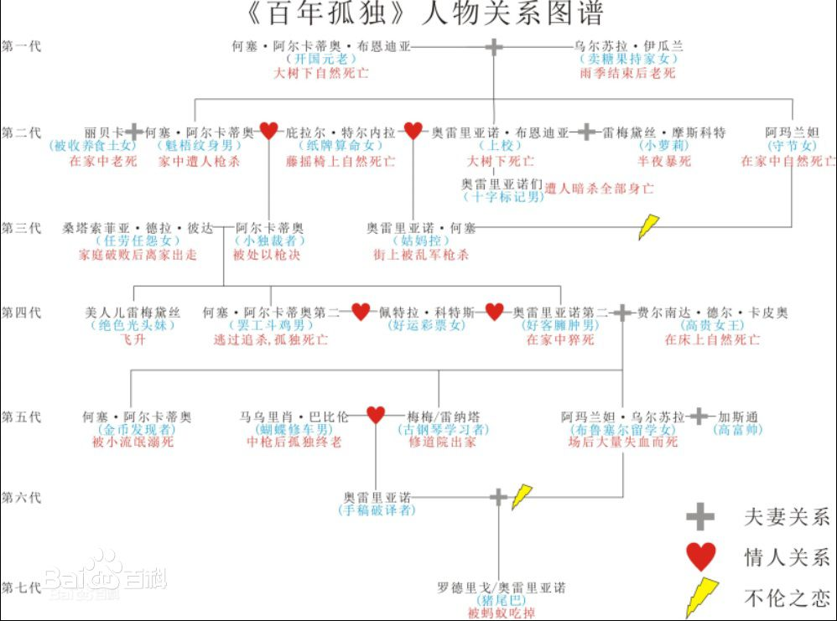
编号 | 目录
0 | Sheet4
1 | Sheet1
2 | 000目录

